Sheet1
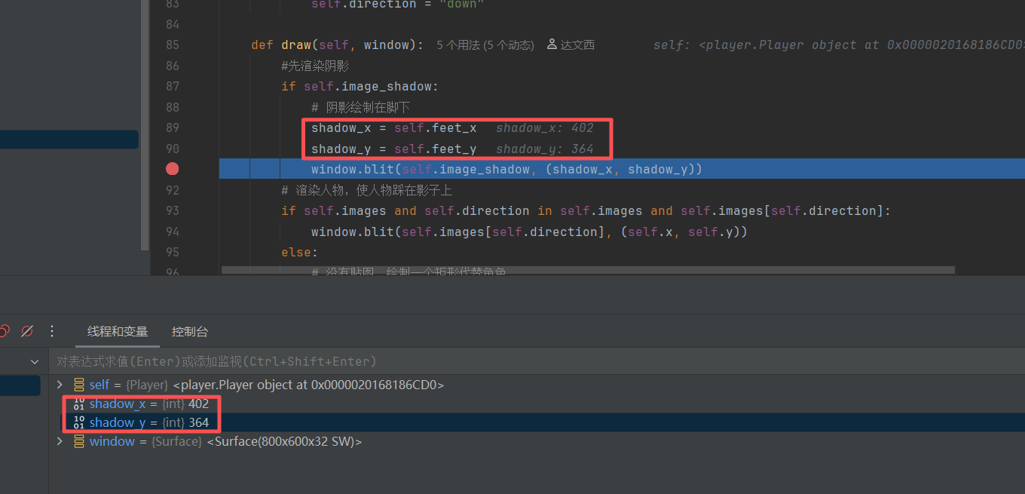

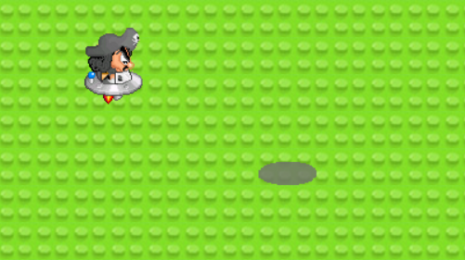

 | 经过调试，发现shadow_x和shadow_y是固定值，推测是没有更新数值导致的
出现人物与阴影不匹配

